Handleiding
Handleiding bij het vrijwilligersregister en de nominatieve lijst
Schakel altijd macro's in wanneer je dit bestand opent!
Voor Excel 2010, 2013 en 2016: Klik bovenaan op de melding "Inhoud inschakelen".

Voor Excel 2007: Klik bij de melding "Beveiligingswaarschuwing. Maco's zijn uitgeschakeld." op "Opties..." en vervolgens op "deze inhoud inschakelen".
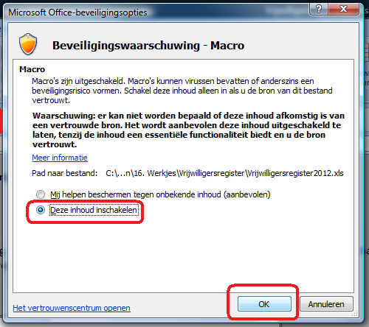

Voor Excel 2003: Klik op "Extra", "Macro", "Beveiliging" en vervolgens kies vervolgens het niveau "Laag".

Vul de gegevens van je club hier in:

 | Naam van de sportclub:

 | Rechtsvorm:

 | Adres:

Vul volgende gegevens in (let op, deze gegevens veranderen jaarlijks):

 | Periode vrijwilligersregister: | 2022
 | bv. 2013

 | Dagmax forfaitair: | € 36.84
 | jaarlijkse indexering op 1 januari, je vindt het exacte bedrag op www.vlaamsesportfederatie.be

 | Jaarmax forfaitair: | € 1,473.37
 | jaarlijkse indexering op 1 januari, je vindt het exacte bedrag op www.vlaamsesportfederatie.be

 | Verhoogd jaarmax forfaitair: | € 2,705.97
 | in bepaalde gevallen wordt het jaarlijks plafond verhoogd, je vindt de voorwaarden hiervoor op www.vlaamsesportfederatie.be
 | jaarlijkse indexering op 1 januari, je vindt het exacte bedrag op www.vlaamsesportfederatie.be

 | Max bedrag/km: | € 0.3707
 | jaarlijkse indexering op 1 juli, je vindt het exacte bedrag op www.vlaamsesportfederatie.be

Tabblad "Vrijwilligersregister"
Alle sportclubs die met vrijwilligers werken, moeten een vrijwilligersregister bijhouden met daar een aantal identificatiegegevens van de vrijwilligers.
Alle vrijwilligers moeten daarin opgenomen worden, ongeacht de soort vergoeding die de vrijwilliger al dan niet ontvangt.

Wat doe je met dit tabblad?
Vul de gegevens van elke vrijwilliger in, ongeacht het soort vergoeding dat de vrijwilliger krijgt (reële onkostenvergoeding, forfaitaire onkostenvergoeding
of geen onkostenvergoeding).

Tabblad "Nominatieve lijst"
Enkel sportclubs die hun vrijwilligers een forfaitaire onkostenvergoeding geven, moeten op aanvraag van de Administratie een nominatieve lijst per vrijwilliger kunnen voorleggen.
De nominatieve lijst bewijst dat de sportclub de opgelegde maxima voor de forfaitaire onkostenvergoeding per vrijwilliger respecteert. De maxima voor de
forfaitaire onkostenvergoeding worden jaarlijks aangepast en zijn geldig voor een periode van 1 januari tot en met 31 december. Raadpleeg
www.vlaamsesportfederatie.be voor de laatste updates.
Van vrijwilligers die niet vergoed worden of die enkel een reële onkostenvergoeding ontvangen, moet geen nominatieve lijst opgemaakt worden.
Vrijwilligers die een reële onkostenvergoeding krijgen, kunnen die reële onkostenvergoeding pas ontvangen wanneer zij de gemaakte onkosten kunnen
aantonen (kilometerstaat, kasticket, …).
Van elke reële onkostenvergoeding hou je een bewijsstuk bij. De kilometervergoeding wordt jaarlijks aangepast en is geldig voor een periode van 1 juli tot
en met 30 juni. Raadpleeg www.vlaamsesportfederatie.be voor de laatste updates.

Wat doe je met dit tabblad?
Vul per dag dat een vrijwilliger een forfaitaire onkostenvergoeding ontvangt, een rij in het tabblad in.
Bij een eventuele controle kan je met de filter "naam en voornaam" in dit tabblad de nominatieve lijst per vrijwilliger opvragen
Dit doe je door op het drop down menu in de cel 'Naam en voornaam' te klikken en enkel de persoon aan te vinken van wie je het totaal wil bekijken.
Het totaal van deze persoon verschijnt dan samen met de details.

Tabblad "Vrijwilligerstotalen"
In dit extra tabblad wordt een overzicht gegeven van de ontvangen forfaitaire onkostenvergoedingen per vrijwilliger. Eventueel gecombineerd met een reële
onkostenvergoeding in de vorm van een kilometervergoeding.
Op deze manier kan je als sportclub eenvoudig opvolgen of een vrijwilliger de jaarmaxima overschrijdt.
Wanneer de vrijwilliger voldoet aan de voorwaarden voor het verhoogd maximum kan je dit aangeven in de bijhorende kolom.

Wat doe je met dit tabblad?
In dit tabblad kan je geen wijzigingen aanbrengen. Je kan het overzicht enkel bekijken en/of afdrukken. Daarvoor gebruik je de filter knoppen bovenaan in
de kolomtitels. Als je het volledige overzicht wil afdrukken, vink je best de lege cellen uit:


Bedragen die de maxima overschrijden, worden in het rood getoond.

Meer informatie over de vrijwilligerswetgeving vind je in de brochure "De sportclub en de vrijwilligerswet" of op www.vlaamsesportfederatie.be.

